GERMÁN VARGAS CANTILLO
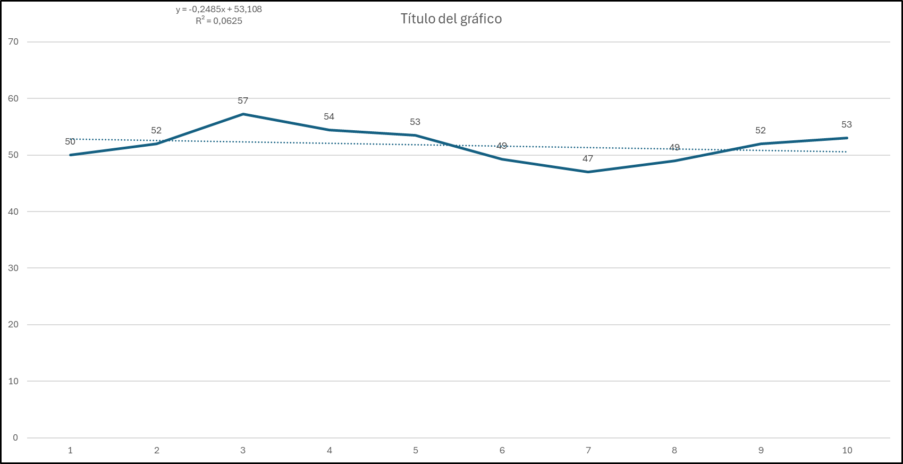
PANORAMA NORMAL

COLE_NOMBRE_ESTABLECIMIENTO | PERIODO | COLE_AREA_UBICACION | COLE_BILINGUE | COLE_CALENDARIO | COLE_CARACTER | COLE_DEPTO_UBICACION | COLE_GENERO | COLE_JORNADA | COLE_MCPIO_UBICACION | COLE_NATURALEZA | PUNT_INGLES | PUNT_MATEMATICAS | PUNT_SOCIALES_CIUDADANAS | PUNT_C_NATURALES | PUNT_LECTURA_CRITICA | PROMEDIO | PUNT_GLOBAL | CANT_ESTUDIANTES | INDICE GLOBAL EXACTO | CALIFICACIÓN
I.E.D. GERMÁN VARGAS CANTILLO | 20142 | URBANO | N | A | TÉCNICO | ATLANTICO | MIXTO | COMPLETA | BARRANQUILLA | NO OFICIAL | 50 | 51 | 50 | 49 | 53 | 51 | 254 | 161 | 0.667344368 | C
I.E.D. GERMÁN VARGAS CANTILLO | 20152 | URBANO | N | A | TÉCNICO | ATLANTICO | MIXTO | COMPLETA | BARRANQUILLA | NO OFICIAL | 52 | 59 | 55 | 53 | 54 | 55 | 273 | 141 | 0.707931131 | B
I.E.D. GERMÁN VARGAS CANTILLO | 20162 | URBANO | N | A | TÉCNICO | ATLANTICO | MIXTO | COMPLETA | BARRANQUILLA | NO OFICIAL | 57 | 60 | 57 | 57 | 57 | 58 | 288 | 173 | 0.739056917 | A
I.E.D. GERMÁN VARGAS CANTILLO | 20172 | URBANO | N | A | TÉCNICO | ATLANTICO | MIXTO | COMPLETA | BARRANQUILLA | NO OFICIAL | 54 | 56 | 55 | 55 | 56 | 55 | 277 | 194 | 0.713710762 | B
I.E.D. GERMÁN VARGAS CANTILLO | 20182 | URBANO | N | A | TÉCNICO | ATLANTICO | MIXTO | COMPLETA | BARRANQUILLA | NO OFICIAL | 53 | 53 | 48 | 51 | 54 | 52 | 260 | 235 | 0.676765009 | D
I.E.D. GERMÁN VARGAS CANTILLO | 20192 | URBANO | N | A | TÉCNICO | ATLANTICO | MIXTO | COMPLETA | BARRANQUILLA | NO OFICIAL | 49 | 51 | 48 | 49 | 54 | 50 | 252 | 186 | 0.686515962 | B
I.E.D. GERMÁN VARGAS CANTILLO | 20202 | URBANO | N | A | TÉCNICO | ATLANTICO | MIXTO | COMPLETA | BARRANQUILLA | NO OFICIAL | 47 | 52 | 50 | 50 | 54 | 51 | 253 | 210 | 0.658443677 | C
I.E.D. GERMÁN VARGAS CANTILLO | 20212 | URBANO | N | A | TÉCNICO | ATLANTICO | MIXTO | COMPLETA | BARRANQUILLA | NO OFICIAL | 49 | 49 | 48 | 48 | 54 | 50 | 248 | 266 | 0.647843358 | C
I.E.D. GERMÁN VARGAS CANTILLO | 20222 | URBANO | N | A | TÉCNICO | ATLANTICO | MIXTO | COMPLETA | BARRANQUILLA | NO OFICIAL | 52 | 50 | 49 | 49 | 53 | 51 | 253 | 223 | 0.681917777 | B
I.E.D. GERMÁN VARGAS CANTILLO | 20232 | URBANO | N | A | TÉCNICO | ATLANTICO | MIXTO | COMPLETA | BARRANQUILLA | NO OFICIAL | 53 | 52 | 51 | 50 | 53 | 52 | 259 | 221 | 0.672486549 | B
I.E.D. GERMÁN VARGAS CANTILLO | 20242 | URBANO | N | A | TÉCNICO | ATLANTICO | MIXTO | COMPLETA | BARRANQUILLA | NO OFICIAL | 54 | 53 | 52 | 51 | 52 | 52 | 262 | 201 | 0.712435094 | B
I.E.D. GERMÁN VARGAS CANTILLO | 20252 | URBANO | N | A | TÉCNICO | ATLANTICO | MIXTO | COMPLETA | BARRANQUILLA | NO OFICIAL | 55 | 54 | 52 | 52 | 54 | 53 | 267 | 201 | 0.718434935 | B
I.E.D. GERMÁN VARGAS CANTILLO | 20262 | URBANO | N | A | TÉCNICO | ATLANTICO | MIXTO | COMPLETA | BARRANQUILLA | NO OFICIAL | 55 | 55 | 53 | 50 | 53 | 53 | 266 | 201 | 0.715278935 | B
I.E.D. GERMÁN VARGAS CANTILLO | 20272 | URBANO | N | A | TÉCNICO | ATLANTICO | MIXTO | COMPLETA | BARRANQUILLA | NO OFICIAL | 58 | 57 | 54 | 52 | 55 | 55 | 276 | 201 | 0.745056917 | A

MEJOR PANORAMA

COLE_NOMBRE_ESTABLECIMIENTO | PERIODO | COLE_AREA_UBICACION | COLE_BILINGUE | COLE_CALENDARIO | COLE_CARACTER | COLE_DEPTO_UBICACION | COLE_GENERO | COLE_JORNADA | COLE_MCPIO_UBICACION | COLE_NATURALEZA | PUNT_INGLES | PUNT_MATEMATICAS | PUNT_SOCIALES_CIUDADANAS | PUNT_C_NATURALES | PUNT_LECTURA_CRITICA | PROMEDIO | PUNT_GLOBAL | CANT_ESTUDIANTES | INDICE GLOBAL EXACTO | CALIFICACIÓN
I.E.D. GERMÁN VARGAS CANTILLO | 20142 | URBANO | N | A | TÉCNICO | ATLANTICO | MIXTO | COMPLETA | BARRANQUILLA | NO OFICIAL | 50 | 51 | 50 | 49 | 53 | 51 | 244 | 161 | 0.667344368 | C
I.E.D. GERMÁN VARGAS CANTILLO | 20152 | URBANO | N | A | TÉCNICO | ATLANTICO | MIXTO | COMPLETA | BARRANQUILLA | NO OFICIAL | 52 | 59 | 55 | 53 | 54 | 55 | 262 | 141 | 0.707931131 | B
I.E.D. GERMÁN VARGAS CANTILLO | 20162 | URBANO | N | A | TÉCNICO | ATLANTICO | MIXTO | COMPLETA | BARRANQUILLA | NO OFICIAL | 57 | 60 | 57 | 57 | 57 | 58 | 274 | 173 | 0.739056917 | A
I.E.D. GERMÁN VARGAS CANTILLO | 20172 | URBANO | N | A | TÉCNICO | ATLANTICO | MIXTO | COMPLETA | BARRANQUILLA | NO OFICIAL | 54 | 56 | 55 | 55 | 56 | 55 | 264 | 194 | 0.713710762 | B
I.E.D. GERMÁN VARGAS CANTILLO | 20182 | URBANO | N | A | TÉCNICO | ATLANTICO | MIXTO | COMPLETA | BARRANQUILLA | NO OFICIAL | 53 | 53 | 48 | 51 | 54 | 52 | 260 | 235 | 0.676765009 | D
I.E.D. GERMÁN VARGAS CANTILLO | 20192 | URBANO | N | A | TÉCNICO | ATLANTICO | MIXTO | COMPLETA | BARRANQUILLA | NO OFICIAL | 49 | 51 | 48 | 49 | 54 | 50 | 253 | 186 | 0.686515962 | B
I.E.D. GERMÁN VARGAS CANTILLO | 20202 | URBANO | N | A | TÉCNICO | ATLANTICO | MIXTO | COMPLETA | BARRANQUILLA | NO OFICIAL | 47 | 52 | 50 | 50 | 54 | 51 | 253 | 210 | 0.658443677 | C
I.E.D. GERMÁN VARGAS CANTILLO | 20212 | URBANO | N | A | TÉCNICO | ATLANTICO | MIXTO | COMPLETA | BARRANQUILLA | NO OFICIAL | 49 | 49 | 48 | 48 | 54 | 50 | 248 | 266 | 0.647843358 | C
I.E.D. GERMÁN VARGAS CANTILLO | 20222 | URBANO | N | A | TÉCNICO | ATLANTICO | MIXTO | COMPLETA | BARRANQUILLA | NO OFICIAL | 52 | 50 | 49 | 49 | 53 | 51 | 253 | 223 | 0.681917777 | B
I.E.D. GERMÁN VARGAS CANTILLO | 20232 | URBANO | N | A | TÉCNICO | ATLANTICO | MIXTO | COMPLETA | BARRANQUILLA | NO OFICIAL | 53 | 52 | 51 | 50 | 53 | 52 | 259 | 221 | 0.672486549 | B
I.E.D. GERMÁN VARGAS CANTILLO | 20242 | URBANO | N | A | TÉCNICO | ATLANTICO | MIXTO | COMPLETA | BARRANQUILLA | NO OFICIAL | 55 | 54 | 53 | 52 | 54 | 54 | 268 | 201 | 0.718970762 | B
I.E.D. GERMÁN VARGAS CANTILLO | 20252 | URBANO | N | A | TÉCNICO | ATLANTICO | MIXTO | COMPLETA | BARRANQUILLA | NO OFICIAL | 62 | 61 | 59 | 58 | 59 | 60 | 299 | 201 | 0.752369166 | A
I.E.D. GERMÁN VARGAS CANTILLO | 20262 | URBANO | N | A | TÉCNICO | ATLANTICO | MIXTO | COMPLETA | BARRANQUILLA | NO OFICIAL | 64 | 62 | 61 | 60 | 61 | 62 | 308 | 201 | 0.759334166 | A
I.E.D. GERMÁN VARGAS CANTILLO | 20272 | URBANO | N | A | TÉCNICO | ATLANTICO | MIXTO | COMPLETA | BARRANQUILLA | NO OFICIAL | 65 | 64 | 62 | 62 | 63 | 63 | 316 | 201 | 0.762463417 | A

PANORAMA OPTIMO

COLE_NOMBRE_ESTABLECIMIENTO | PERIODO | COLE_AREA_UBICACION | COLE_BILINGUE | COLE_CALENDARIO | COLE_CARACTER | COLE_DEPTO_UBICACION | COLE_GENERO | COLE_JORNADA | COLE_MCPIO_UBICACION | COLE_NATURALEZA | PUNT_INGLES | PUNT_MATEMATICAS | PUNT_SOCIALES_CIUDADANAS | PUNT_C_NATURALES | PUNT_LECTURA_CRITICA | PROMEDIO | PUNT_GLOBAL | CANT_ESTUDIANTES | INDICE GLOBAL EXACTO | CALIFICACIÓN
I.E.D. GERMÁN VARGAS CANTILLO | 20142 | URBANO | N | A | TÉCNICO | ATLANTICO | MIXTO | COMPLETA | BARRANQUILLA | NO OFICIAL | 50 | 51 | 50 | 49 | 53 | 51 | 244 | 161 | 0.667344368 | C
I.E.D. GERMÁN VARGAS CANTILLO | 20152 | URBANO | N | A | TÉCNICO | ATLANTICO | MIXTO | COMPLETA | BARRANQUILLA | NO OFICIAL | 52 | 59 | 55 | 53 | 54 | 55 | 262 | 141 | 0.707931131 | B
I.E.D. GERMÁN VARGAS CANTILLO | 20162 | URBANO | N | A | TÉCNICO | ATLANTICO | MIXTO | COMPLETA | BARRANQUILLA | NO OFICIAL | 57 | 60 | 57 | 57 | 57 | 58 | 274 | 173 | 0.739056917 | A
I.E.D. GERMÁN VARGAS CANTILLO | 20172 | URBANO | N | A | TÉCNICO | ATLANTICO | MIXTO | COMPLETA | BARRANQUILLA | NO OFICIAL | 54 | 56 | 55 | 55 | 56 | 55 | 264 | 194 | 0.713710762 | B
I.E.D. GERMÁN VARGAS CANTILLO | 20182 | URBANO | N | A | TÉCNICO | ATLANTICO | MIXTO | COMPLETA | BARRANQUILLA | NO OFICIAL | 53 | 53 | 48 | 51 | 54 | 52 | 260 | 235 | 0.676765009 | D
I.E.D. GERMÁN VARGAS CANTILLO | 20192 | URBANO | N | A | TÉCNICO | ATLANTICO | MIXTO | COMPLETA | BARRANQUILLA | NO OFICIAL | 49 | 51 | 48 | 49 | 54 | 50 | 253 | 186 | 0.686515962 | B
I.E.D. GERMÁN VARGAS CANTILLO | 20202 | URBANO | N | A | TÉCNICO | ATLANTICO | MIXTO | COMPLETA | BARRANQUILLA | NO OFICIAL | 47 | 52 | 50 | 50 | 54 | 51 | 253 | 210 | 0.658443677 | C
I.E.D. GERMÁN VARGAS CANTILLO | 20212 | URBANO | N | A | TÉCNICO | ATLANTICO | MIXTO | COMPLETA | BARRANQUILLA | NO OFICIAL | 49 | 49 | 48 | 48 | 54 | 50 | 248 | 266 | 0.647843358 | C
I.E.D. GERMÁN VARGAS CANTILLO | 20222 | URBANO | N | A | TÉCNICO | ATLANTICO | MIXTO | COMPLETA | BARRANQUILLA | NO OFICIAL | 52 | 50 | 49 | 49 | 53 | 51 | 253 | 223 | 0.681917777 | B
I.E.D. GERMÁN VARGAS CANTILLO | 20232 | URBANO | N | A | TÉCNICO | ATLANTICO | MIXTO | COMPLETA | BARRANQUILLA | NO OFICIAL | 53 | 52 | 51 | 50 | 53 | 52 | 259 | 221 | 0.672486549 | B
I.E.D. GERMÁN VARGAS CANTILLO | 20242 | URBANO | N | A | TÉCNICO | ATLANTICO | MIXTO | COMPLETA | BARRANQUILLA | NO OFICIAL | 58 | 55 | 55 | 56 | 58 | 56 | 282 | 201 | 0.742769166 | A
I.E.D. GERMÁN VARGAS CANTILLO | 20252 | URBANO | N | A | TÉCNICO | ATLANTICO | MIXTO | COMPLETA | BARRANQUILLA | NO OFICIAL | 60 | 58 | 59 | 60 | 65 | 60 | 302 | 201 | 0.752334166 | A
I.E.D. GERMÁN VARGAS CANTILLO | 20262 | URBANO | N | A | TÉCNICO | ATLANTICO | MIXTO | COMPLETA | BARRANQUILLA | NO OFICIAL | 63 | 60 | 64 | 63 | 68 | 62 | 318 | 201 | 0.765473817 | A
I.E.D. GERMÁN VARGAS CANTILLO | 20272 | URBANO | N | A | TÉCNICO | ATLANTICO | MIXTO | COMPLETA | BARRANQUILLA | NO OFICIAL | 64 | 62 | 65 | 64 | 69 | 65 | 324 | 201 | 0.772373766 | A+

COLE_NOMBRE_ESTABLECIMIENTO | PERIODO | PUNT_INGLES | PUNT_MATEMATICAS | PUNT_SOCIALES_CIUDADANAS | PUNT_C_NATURALES | PUNT_LECTURA_CRITICA |  | INDICE GLOBAL
I.E.D. GERMÁN VARGAS CANTILLO | 20142 | 50 | 51 | 50 | 49 | 53 |  | IG: (LCx3 + MAx3 + SCx3 + CNx3 + INx1) / 13
I.E.D. GERMÁN VARGAS CANTILLO | 20152 | 52 | 59 | 55 | 53 | 54
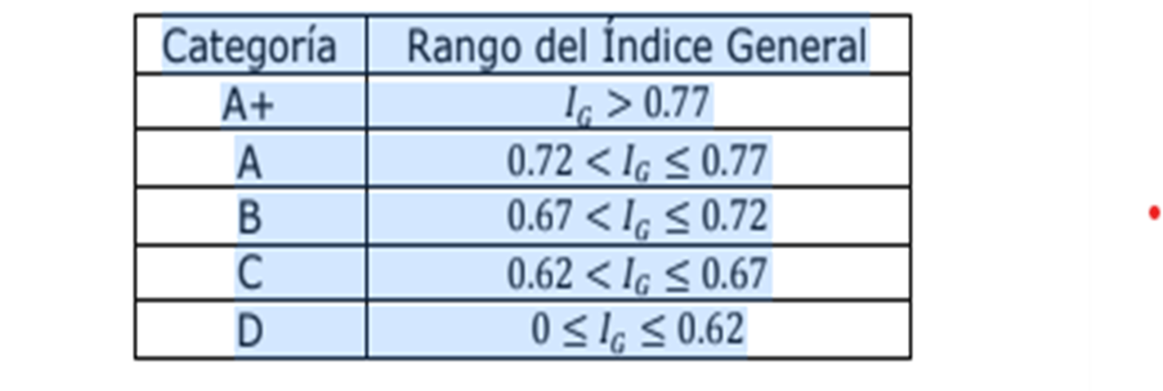
I.E.D. GERMÁN VARGAS CANTILLO | 20162 | 57 | 60 | 57 | 57 | 57
I.E.D. GERMÁN VARGAS CANTILLO | 20172 | 54 | 56 | 55 | 55 | 56
I.E.D. GERMÁN VARGAS CANTILLO | 20182 | 53 | 53 | 48 | 51 | 54
I.E.D. GERMÁN VARGAS CANTILLO | 20192 | 49 | 51 | 48 | 49 | 54
I.E.D. GERMÁN VARGAS CANTILLO | 20202 | 47 | 52 | 50 | 50 | 54
I.E.D. GERMÁN VARGAS CANTILLO | 20212 | 49 | 49 | 48 | 48 | 54
I.E.D. GERMÁN VARGAS CANTILLO | 20222 | 52 | 50 | 49 | 49 | 53
I.E.D. GERMÁN VARGAS CANTILLO | 20232 | 53 | 52 | 51 | 50 | 53
I.E.D. GERMÁN VARGAS CANTILLO | 20242 | 55 | 54 | 53 | 52 | 54
I.E.D. GERMÁN VARGAS CANTILLO | 20252 | 62 | 61 | 59 | 58 | 59
I.E.D. GERMÁN VARGAS CANTILLO | 20262 | 64 | 62 | 61 | 60 | 61
I.E.D. GERMÁN VARGAS CANTILLO | 20272 | 65 | 64 | 62 | 62 | 63

JOSE RAIMUNDO SOJO
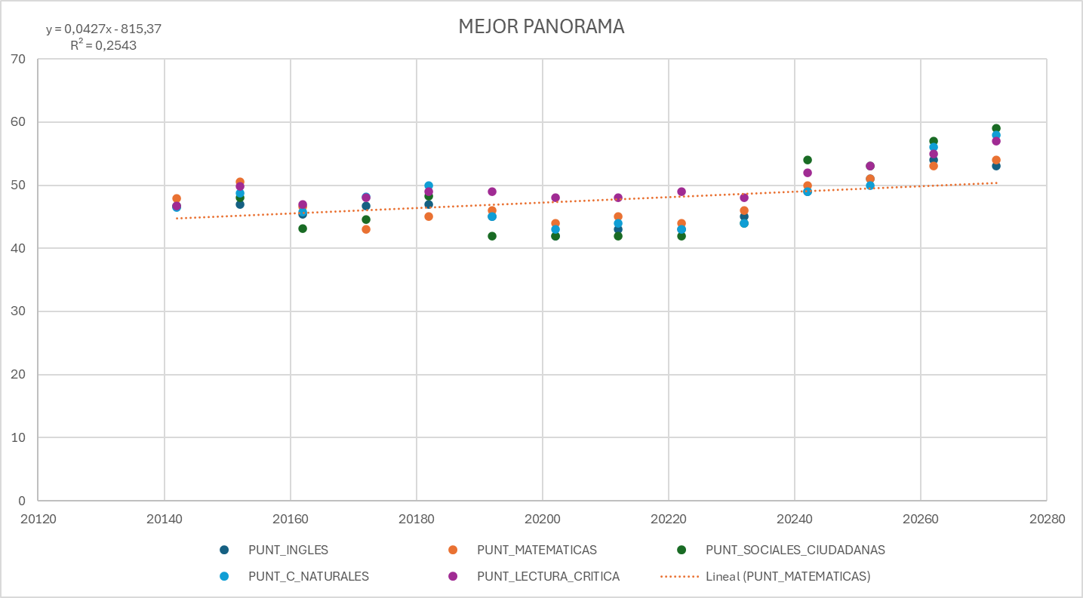
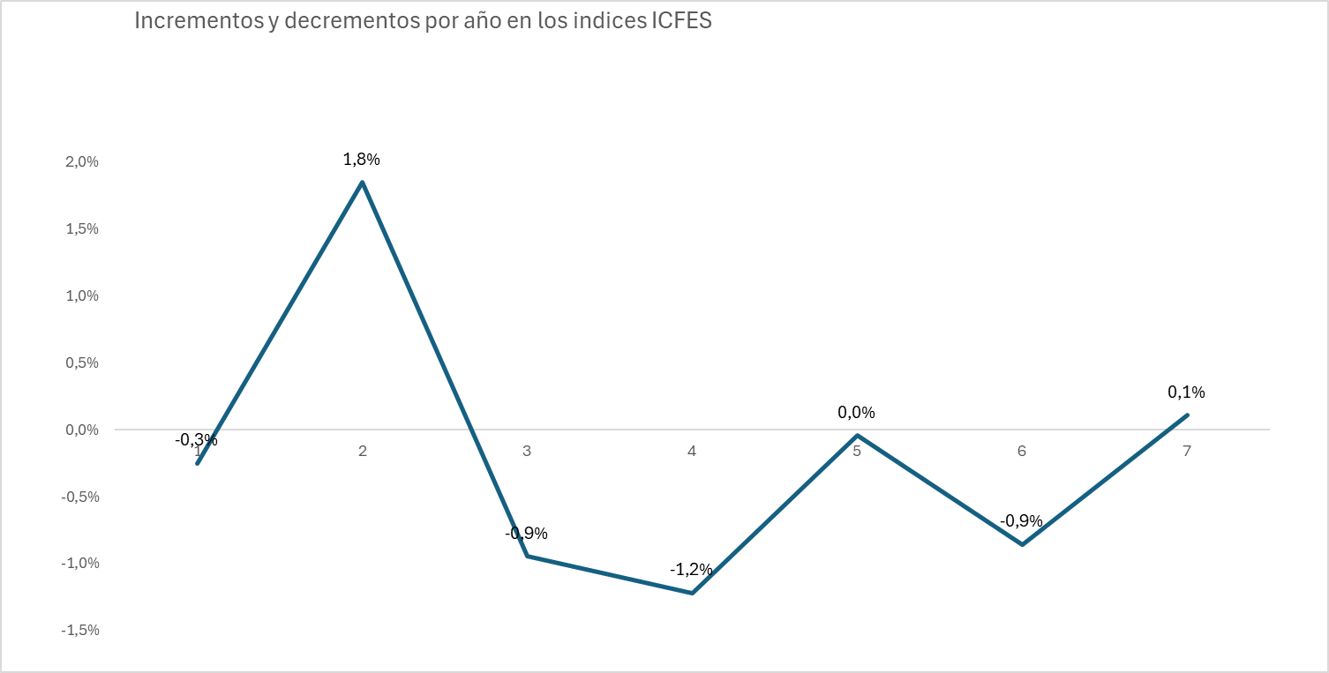
PANORAMA NORMAL
 |  |  |  |  |  |  |  |  |  |  |  |  |  |  |  |  |  |  |  |  | PUNT+X3:AD14_INGLES | PUNT_MATEMATICAS | PUNT_SOCIALES_CIUDADANAS | PUNT_C_NATURALES | PUNT_LECTURA_CRITICA | puntaje_global | anno
COLE_NOMBRE_ESTABLECIMIENTO | PERIODO | COLE_AREA_UBICACION | COLE_BILINGUE | COLE_CALENDARIO | COLE_CARACTER | COLE_DEPTO_UBICACION | COLE_GENERO | COLE_JORNADA | COLE_MCPIO_UBICACION | COLE_NATURALEZA | PUNT_INGLES | PUNT_MATEMATICAS | PUNT_SOCIALES_CIUDADANAS | PUNT_C_NATURALES | PUNT_LECTURA_CRITICA | PROMEDIO | PUNT_GLOBAL | CANT_ESTUDIANTES | INDICE GLOBAL EXACTO | CALIFICACIÓN | 0.54493339561 | 0.59352255637 | 0 | 0 | 0 | 0.17888469729 | 20122
INSTITUCION EDUCATIVA DISTRITAL JOSE RAIMUNDO SOJO | 20142 | URBANO | N | A | ACADÉMICO | ATLANTICO | MIXTO | COMPLETA | BARRANQUILLA | NO OFICIAL | 47 | 48 | 47 | 47 | 47 | 47 | 235 | 30 | 0.6510083307 | C | 0.55713465505 | 0.56545474721 | 0 | 0 | 0 | 0.17334606898 | 20132
INSTITUCION EDUCATIVA DISTRITAL JOSE RAIMUNDO SOJO | 20152 | URBANO | N | A | ACADÉMICO | ATLANTICO | MIXTO | COMPLETA | BARRANQUILLA | NO OFICIAL | 47 | 51 | 48 | 49 | 50 | 49 | 246 | 32 | 0.6723817861 | C | 0.63958251269 | 0.65411434574 | 0.65314203505 | 0.65296823799 | 0.64761731022 | 0.65100833075 | 20142
INSTITUCION EDUCATIVA DISTRITAL JOSE RAIMUNDO SOJO | 20162 | URBANO | N | A | ACADÉMICO | ATLANTICO | MIXTO | COMPLETA | BARRANQUILLA | NO OFICIAL | 45 | 47 | 43 | 46 | 47 | 46 | 228 | 31 | 0.6270919833 | C | 0.63893423114 | 0.69285081562 | 0.65694527962 | 0.66869665682 | 0.68218357744 | 0.67238178613 | 20152
INSTITUCION EDUCATIVA DISTRITAL JOSE RAIMUNDO SOJO | 20172 | URBANO | N | A | ACADÉMICO | ATLANTICO | MIXTO | COMPLETA | BARRANQUILLA | NO OFICIAL | 47 | 43 | 45 | 48 | 48 | 46 | 230 | 34 | 0.6291874280 | C | 0.62727917657 | 0.64420699147 | 0.59604965321 | 0.6299176384 | 0.63813125256 | 0.62709198335 | 20162
INSTITUCION EDUCATIVA DISTRITAL JOSE RAIMUNDO SOJO | 20182 | URBANO | N | A | ACADÉMICO | ATLANTICO | MIXTO | COMPLETA | BARRANQUILLA | NO OFICIAL | 47 | 45 | 48 | 50 | 49 | 48 | 239 | 92 | 0.6294619833 | C | 0.64052929802 | 0.58862874408 | 0.61192336187 | 0.65710024184 | 0.65531674078 | 0.62918742798 | 20172
INSTITUCION EDUCATIVA DISTRITAL JOSE RAIMUNDO SOJO | 20192 | URBANO | N | A | ACADÉMICO | ATLANTICO | MIXTO | COMPLETA | BARRANQUILLA | NO OFICIAL | 45 | 46 | 42 | 45 | 49 | 45 | 227 | 90 | 0.6193187443 | D | 0.64052929802 | 0.61192336187 | 0.59604965321 | 0.65531674078 | 0.62918742798 | 0.67238178613 | 20182
INSTITUCION EDUCATIVA DISTRITAL JOSE RAIMUNDO SOJO | 20202 | URBANO | N | A | ACADÉMICO | ATLANTICO | MIXTO | COMPLETA | BARRANQUILLA | NO OFICIAL | 42 | 44 | 42 | 43 | 48 | 44 | 219 | 108 | 0.6187443257 | D | 0.6095388326 | 0.63028718478 | 0.56756767267 | 0.61695680575 | 0.66572328468 | 0.61931874433 | 20194
INSTITUCION EDUCATIVA DISTRITAL JOSE RAIMUNDO SOJO | 20212 | URBANO | N | A | ACADÉMICO | ATLANTICO | MIXTO | COMPLETA | BARRANQUILLA | NO OFICIAL | 43 | 45 | 42 | 44 | 48 | 44 | 222 | 115 | 0.6193187443 | D | 0.59565488274 | 0.6124900841 | 0.58397118117 | 0.58986865302 | 0.65316643349 | 0.61437828838 | 20204
INSTITUCION EDUCATIVA DISTRITAL JOSE RAIMUNDO SOJO | 20222 | URBANO | N | A | ACADÉMICO | ATLANTICO | MIXTO | COMPLETA | BARRANQUILLA | NO OFICIAL | 43 | 44 | 42 | 43 | 49 | 44 | 221 | 146 | 0.6010423532 | D | 0.58425488274 | 0.6095388326 | 0.59604965321 | 0.59604965321 | 0.61931874433 | 0.60104235322 | 20214
INSTITUCION EDUCATIVA DISTRITAL JOSE RAIMUNDO SOJO | 20232 | URBANO | N | A | ACADÉMICO | ATLANTICO | MIXTO | COMPLETA | BARRANQUILLA | NO OFICIAL | 45 | 46 | 44 | 44 | 48 | 45 | 227 | 85 | 0.6043762884 | D | 0.58425488274 | 0.6047900841 | 0.57379711812 | 0.58445865302 | 0.66116643349 | 0.60437628838 | 20224
INSTITUCION EDUCATIVA DISTRITAL JOSE RAIMUNDO SOJO | 20242 | URBANO | N | A | ACADÉMICO | ATLANTICO | MIXTO | COMPLETA | BARRANQUILLA | NO OFICIAL | 47 | 48 | 47 | 45 | 50 | 47 | 237 | 85 | 0.6634215873 | C
INSTITUCION EDUCATIVA DISTRITAL JOSE RAIMUNDO SOJO | 20252 | URBANO | N | A | ACADÉMICO | ATLANTICO | MIXTO | COMPLETA | BARRANQUILLA | NO OFICIAL | 46 | 49 | 50 | 48 | 52 | 49 | 245 | 85 | 0.6717835261 | C
INSTITUCION EDUCATIVA DISTRITAL JOSE RAIMUNDO SOJO | 20262 | URBANO | N | A | ACADÉMICO | ATLANTICO | MIXTO | COMPLETA | BARRANQUILLA | NO OFICIAL | 50 | 47 | 51 | 46 | 52 | 50 | 246 | 85 | 0.6747835261 | C
INSTITUCION EDUCATIVA DISTRITAL JOSE RAIMUNDO SOJO | 20272 | URBANO | N | A | ACADÉMICO | ATLANTICO | MIXTO | COMPLETA | BARRANQUILLA | NO OFICIAL | 51 | 48 | 50 | 47 | 52 | 51 | 248 | 85 | 0.6768178613 | C

MEJOR PANORAMA

COLE_NOMBRE_ESTABLECIMIENTO | PERIODO | COLE_AREA_UBICACION | COLE_BILINGUE | COLE_CALENDARIO | COLE_CARACTER | COLE_DEPTO_UBICACION | COLE_GENERO | COLE_JORNADA | COLE_MCPIO_UBICACION | COLE_NATURALEZA | PUNT_INGLES | PUNT_MATEMATICAS | PUNT_SOCIALES_CIUDADANAS | PUNT_C_NATURALES | PUNT_LECTURA_CRITICA | PROMEDIO | PUNT_GLOBAL | CANT_ESTUDIANTES | INDICE GLOBAL EXACTO | CALIFICACIÓN
INSTITUCION EDUCATIVA DISTRITAL JOSE RAIMUNDO SOJO | 20142 | URBANO | N | A | ACADÉMICO | ATLANTICO | MIXTO | COMPLETA | BARRANQUILLA | NO OFICIAL | 47 | 48 | 47 | 47 | 47 | 47 | 235 | 30 | 0.65100833075 | C
INSTITUCION EDUCATIVA DISTRITAL JOSE RAIMUNDO SOJO | 20152 | URBANO | N | A | ACADÉMICO | ATLANTICO | MIXTO | COMPLETA | BARRANQUILLA | NO OFICIAL | 47 | 51 | 48 | 49 | 50 | 49 | 246 | 32 | 0.67238178613 | C
INSTITUCION EDUCATIVA DISTRITAL JOSE RAIMUNDO SOJO | 20162 | URBANO | N | A | ACADÉMICO | ATLANTICO | MIXTO | COMPLETA | BARRANQUILLA | NO OFICIAL | 45 | 47 | 43 | 46 | 47 | 46 | 228 | 31 | 0.62709198335 | C
INSTITUCION EDUCATIVA DISTRITAL JOSE RAIMUNDO SOJO | 20172 | URBANO | N | A | ACADÉMICO | ATLANTICO | MIXTO | COMPLETA | BARRANQUILLA | NO OFICIAL | 47 | 43 | 45 | 48 | 48 | 46 | 230 | 34 | 0.62918742798 | C
INSTITUCION EDUCATIVA DISTRITAL JOSE RAIMUNDO SOJO | 20182 | URBANO | N | A | ACADÉMICO | ATLANTICO | MIXTO | COMPLETA | BARRANQUILLA | NO OFICIAL | 47 | 45 | 48 | 50 | 49 | 48 | 239 | 92 | 0.62946198335 | C
INSTITUCION EDUCATIVA DISTRITAL JOSE RAIMUNDO SOJO | 20192 | URBANO | N | A | ACADÉMICO | ATLANTICO | MIXTO | COMPLETA | BARRANQUILLA | NO OFICIAL | 45 | 46 | 42 | 45 | 49 | 45 | 227 | 90 | 0.61931874433 | D
INSTITUCION EDUCATIVA DISTRITAL JOSE RAIMUNDO SOJO | 20202 | URBANO | N | A | ACADÉMICO | ATLANTICO | MIXTO | COMPLETA | BARRANQUILLA | NO OFICIAL | 42 | 44 | 42 | 43 | 48 | 44 | 219 | 108 | 0.61874432574 | D
INSTITUCION EDUCATIVA DISTRITAL JOSE RAIMUNDO SOJO | 20212 | URBANO | N | A | ACADÉMICO | ATLANTICO | MIXTO | COMPLETA | BARRANQUILLA | NO OFICIAL | 43 | 45 | 42 | 44 | 48 | 44 | 222 | 115 | 0.61931874433 | D
INSTITUCION EDUCATIVA DISTRITAL JOSE RAIMUNDO SOJO | 20222 | URBANO | N | A | ACADÉMICO | ATLANTICO | MIXTO | COMPLETA | BARRANQUILLA | NO OFICIAL | 43 | 44 | 42 | 43 | 49 | 44 | 221 | 146 | 0.60104235322 | D
INSTITUCION EDUCATIVA DISTRITAL JOSE RAIMUNDO SOJO | 20232 | URBANO | N | A | ACADÉMICO | ATLANTICO | MIXTO | COMPLETA | BARRANQUILLA | NO OFICIAL | 45 | 46 | 44 | 44 | 48 | 45 | 227 | 85 | 0.60437628838 | D
INSTITUCION EDUCATIVA DISTRITAL JOSE RAIMUNDO SOJO | 20242 | URBANO | N | A | ACADÉMICO | ATLANTICO | MIXTO | COMPLETA | BARRANQUILLA | NO OFICIAL | 49 | 50 | 54 | 49 | 52 | 51 | 254 | 85 | 0.652843677 | C
INSTITUCION EDUCATIVA DISTRITAL JOSE RAIMUNDO SOJO | 20252 | URBANO | N | A | ACADÉMICO | ATLANTICO | MIXTO | COMPLETA | BARRANQUILLA | NO OFICIAL | 51 | 51 | 53 | 50 | 53 | 49 | 258 | 85 | 0.668987565 | C
INSTITUCION EDUCATIVA DISTRITAL JOSE RAIMUNDO SOJO | 20262 | URBANO | N | A | ACADÉMICO | ATLANTICO | MIXTO | COMPLETA | BARRANQUILLA | NO OFICIAL | 54 | 53 | 57 | 56 | 55 | 55 | 275 | 85 | 0.740046917 | A
INSTITUCION EDUCATIVA DISTRITAL JOSE RAIMUNDO SOJO | 20272 | URBANO | N | A | ACADÉMICO | ATLANTICO | MIXTO | COMPLETA | BARRANQUILLA | NO OFICIAL | 53 | 54 | 59 | 58 | 57 | 56 | 281 | 85 | 0.752365456 | A

PANORAMA OPTIMO

COLE_NOMBRE_ESTABLECIMIENTO | PERIODO | COLE_AREA_UBICACION | COLE_BILINGUE | COLE_CALENDARIO | COLE_CARACTER | COLE_DEPTO_UBICACION | COLE_GENERO | COLE_JORNADA | COLE_MCPIO_UBICACION | COLE_NATURALEZA | PUNT_INGLES | PUNT_MATEMATICAS | PUNT_SOCIALES_CIUDADANAS | PUNT_C_NATURALES | PUNT_LECTURA_CRITICA | PROMEDIO | PUNT_GLOBAL | CANT_ESTUDIANTES | INDICE GLOBAL EXACTO | CALIFICACIÓN
INSTITUCION EDUCATIVA DISTRITAL JOSE RAIMUNDO SOJO | 20142 | URBANO | N | A | ACADÉMICO | ATLANTICO | MIXTO | COMPLETA | BARRANQUILLA | NO OFICIAL | 47 | 48 | 47 | 47 | 47 | 47 | 235 | 30 | 0.65100833075 | C
INSTITUCION EDUCATIVA DISTRITAL JOSE RAIMUNDO SOJO | 20152 | URBANO | N | A | ACADÉMICO | ATLANTICO | MIXTO | COMPLETA | BARRANQUILLA | NO OFICIAL | 47 | 51 | 48 | 49 | 50 | 49 | 246 | 32 | 0.67238178613 | C
INSTITUCION EDUCATIVA DISTRITAL JOSE RAIMUNDO SOJO | 20162 | URBANO | N | A | ACADÉMICO | ATLANTICO | MIXTO | COMPLETA | BARRANQUILLA | NO OFICIAL | 45 | 47 | 43 | 46 | 47 | 46 | 228 | 31 | 0.62709198335 | C
INSTITUCION EDUCATIVA DISTRITAL JOSE RAIMUNDO SOJO | 20172 | URBANO | N | A | ACADÉMICO | ATLANTICO | MIXTO | COMPLETA | BARRANQUILLA | NO OFICIAL | 47 | 43 | 45 | 48 | 48 | 46 | 230 | 34 | 0.62918742798 | C
INSTITUCION EDUCATIVA DISTRITAL JOSE RAIMUNDO SOJO | 20182 | URBANO | N | A | ACADÉMICO | ATLANTICO | MIXTO | COMPLETA | BARRANQUILLA | NO OFICIAL | 47 | 45 | 48 | 50 | 49 | 48 | 239 | 92 | 0.62946198335 | C
INSTITUCION EDUCATIVA DISTRITAL JOSE RAIMUNDO SOJO | 20192 | URBANO | N | A | ACADÉMICO | ATLANTICO | MIXTO | COMPLETA | BARRANQUILLA | NO OFICIAL | 45 | 46 | 42 | 45 | 49 | 45 | 227 | 90 | 0.61931874433 | D
INSTITUCION EDUCATIVA DISTRITAL JOSE RAIMUNDO SOJO | 20202 | URBANO | N | A | ACADÉMICO | ATLANTICO | MIXTO | COMPLETA | BARRANQUILLA | NO OFICIAL | 42 | 44 | 42 | 43 | 48 | 44 | 219 | 108 | 0.61874432574 | D
INSTITUCION EDUCATIVA DISTRITAL JOSE RAIMUNDO SOJO | 20212 | URBANO | N | A | ACADÉMICO | ATLANTICO | MIXTO | COMPLETA | BARRANQUILLA | NO OFICIAL | 43 | 45 | 42 | 44 | 48 | 44 | 222 | 115 | 0.61931874433 | D
INSTITUCION EDUCATIVA DISTRITAL JOSE RAIMUNDO SOJO | 20222 | URBANO | N | A | ACADÉMICO | ATLANTICO | MIXTO | COMPLETA | BARRANQUILLA | NO OFICIAL | 43 | 44 | 42 | 43 | 49 | 44 | 221 | 146 | 0.60104235322 | D
INSTITUCION EDUCATIVA DISTRITAL JOSE RAIMUNDO SOJO | 20232 | URBANO | N | A | ACADÉMICO | ATLANTICO | MIXTO | COMPLETA | BARRANQUILLA | NO OFICIAL | 45 | 46 | 44 | 44 | 48 | 45 | 227 | 85 | 0.60437628838 | D
INSTITUCION EDUCATIVA DISTRITAL JOSE RAIMUNDO SOJO | 20242 | URBANO | N | A | ACADÉMICO | ATLANTICO | MIXTO | COMPLETA | BARRANQUILLA | NO OFICIAL | 50 | 49 | 50 | 51 | 60 | 49 | 260 | 85 | 0.672486549 | B
INSTITUCION EDUCATIVA DISTRITAL JOSE RAIMUNDO SOJO | 20252 | URBANO | N | A | ACADÉMICO | ATLANTICO | MIXTO | COMPLETA | BARRANQUILLA | NO OFICIAL | 54 | 52 | 54 | 55 | 64 | 53 | 279 | 85 | 0.717971152 | B
INSTITUCION EDUCATIVA DISTRITAL JOSE RAIMUNDO SOJO | 20262 | URBANO | N | A | ACADÉMICO | ATLANTICO | MIXTO | COMPLETA | BARRANQUILLA | NO OFICIAL | 55 | 53 | 55 | 55 | 64 | 53 | 282 | 85 | 0.740143166 | A
INSTITUCION EDUCATIVA DISTRITAL JOSE RAIMUNDO SOJO | 20272 | URBANO | N | A | ACADÉMICO | ATLANTICO | MIXTO | COMPLETA | BARRANQUILLA | NO OFICIAL | 53 | 53 | 58 | 56 | 63 | 57 | 283 | 85 | 0.744971656 | A
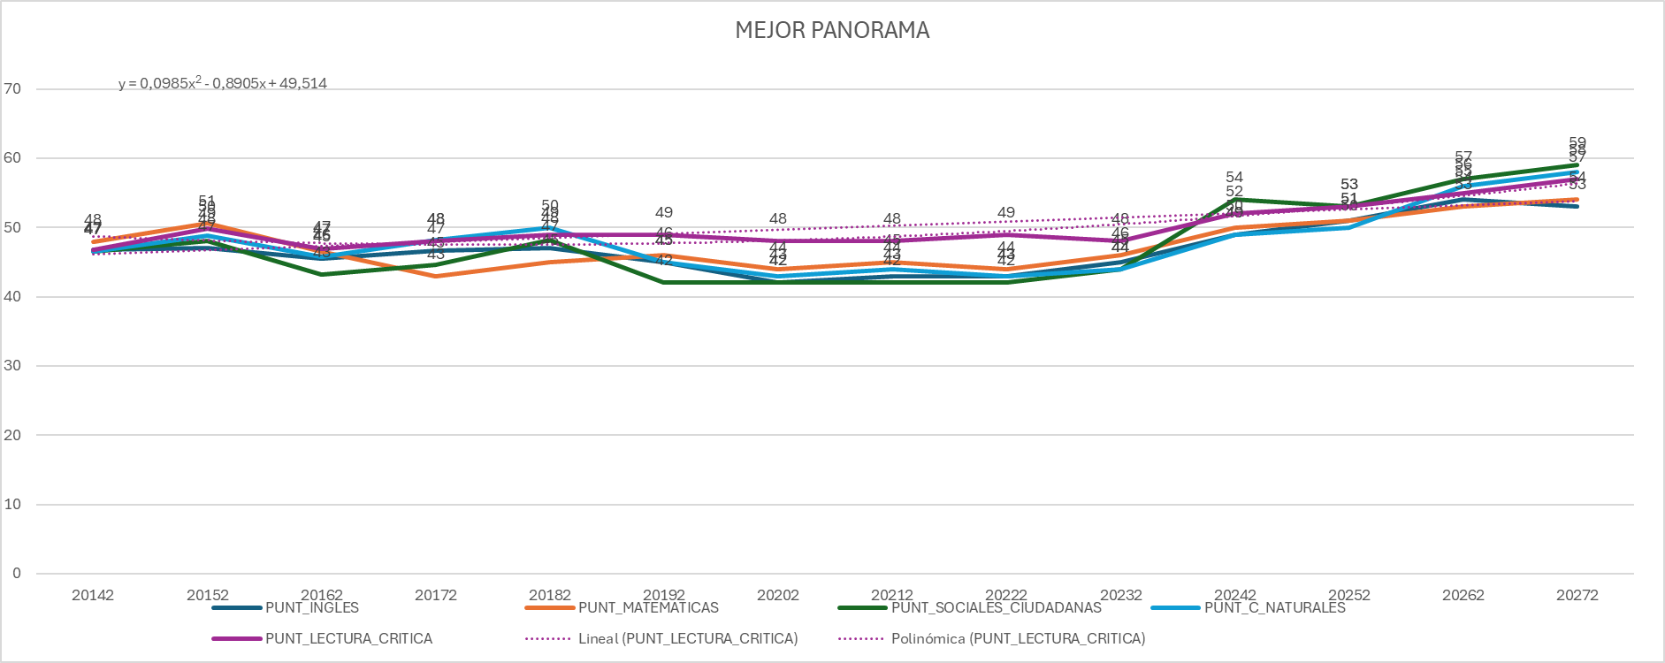

PERIODO | PUNT_INGLES | PUNT_MATEMATICAS | PUNT_SOCIALES_CIUDADANAS | PUNT_C_NATURALES | PUNT_LECTURA_CRITICA
20142 | 47 | 48 | 47 | 47 | 47
20152 | 47 | 51 | 48 | 49 | 50
20162 | 45 | 47 | 43 | 46 | 47
20172 | 47 | 43 | 45 | 48 | 48
20182 | 47 | 45 | 48 | 50 | 49
20192 | 45 | 46 | 42 | 45 | 49
20202 | 42 | 44 | 42 | 43 | 48
20212 | 43 | 45 | 42 | 44 | 48
20222 | 43 | 44 | 42 | 43 | 49
20232 | 45 | 46 | 44 | 44 | 48
20242 | 49 | 50 | 54 | 49 | 52
20252 | 51 | 51 | 53 | 50 | 53
20262 | 54 | 53 | 57 | 56 | 55
20272 | 53 | 54 | 59 | 58 | 57

COLEGIO LIBERTADOR SIMON BOLIVA
PANORAMA NORMAL

COLE_NOMBRE_ESTABLECIMIENTO | PERIODO | COLE_AREA_UBICACION | COLE_BILINGUE | COLE_CALENDARIO | COLE_CARACTER | COLE_DEPTO_UBICACION | COLE_GENERO | COLE_JORNADA | COLE_MCPIO_UBICACION | COLE_NATURALEZA | PUNT_INGLES | PUNT_MATEMATICAS | PUNT_SOCIALES_CIUDADANAS | PUNT_C_NATURALES | PUNT_LECTURA_CRITICA | PROMEDIO | PUNT_GLOBAL | CANT_ESTUDIANTES | INDICE GLOBAL EXACTO | CALIFICACIÓN
COLEGIO LIBERTADOR SIMON BOLIVAR | 20142 | URBANO | N | A | TÉCNICO | ATLANTICO | MIXTO | COMPLETA | BARRANQUILLA | OFICIAL | 46 | 47 | 45 | 42 | 48 | 46 | 228 | 26 | 0.62916962 | C
COLEGIO LIBERTADOR SIMON BOLIVAR | 20152 | URBANO | N | A | TÉCNICO | ATLANTICO | MIXTO | COMPLETA | BARRANQUILLA | OFICIAL | 48 | 44 | 46 | 45 | 49 | 47 | 232 | 49 | 0.63320948 | C
COLEGIO LIBERTADOR SIMON BOLIVAR | 20162 | URBANO | N | A | TÉCNICO | ATLANTICO | MIXTO | COMPLETA | BARRANQUILLA | OFICIAL | 50 | 46 | 48 | 50 | 51 | 49 | 244 | 45 | 0.66125381 | C
COLEGIO LIBERTADOR SIMON BOLIVAR | 20172 | URBANO | N | A | TÉCNICO | ATLANTICO | MIXTO | COMPLETA | BARRANQUILLA | OFICIAL | 48 | 49 | 51 | 52 | 51 | 50 | 253 | 45 | 0.68307295 | C
COLEGIO LIBERTADOR SIMON BOLIVAR | 20182 | URBANO | N | A | TÉCNICO | ATLANTICO | MIXTO | COMPLETA | BARRANQUILLA | OFICIAL | 52 | 52 | 51 | 50 | 52 | 51 | 257 | 51 | 0.74412767 | B
COLEGIO LIBERTADOR SIMON BOLIVAR | 20192 | URBANO | N | A | TÉCNICO | ATLANTICO | MIXTO | COMPLETA | BARRANQUILLA | OFICIAL | 45 | 46 | 42 | 45 | 49 | 45 | 227 | 33 | 0.71412767 | C
COLEGIO LIBERTADOR SIMON BOLIVAR | 20202 | URBANO | N | A | TÉCNICO | ATLANTICO | MIXTO | COMPLETA | BARRANQUILLA | OFICIAL | 42 | 44 | 42 | 43 | 48 | 44 | 219 | 73 | 0.61986962 | D
COLEGIO LIBERTADOR SIMON BOLIVAR | 20212 | URBANO | N | A | TÉCNICO | ATLANTICO | MIXTO | COMPLETA | BARRANQUILLA | OFICIAL | 43 | 45 | 42 | 44 | 48 | 44 | 222 | 59 | 0.62386962 | C
COLEGIO LIBERTADOR SIMON BOLIVAR | 20222 | URBANO | N | A | TÉCNICO | ATLANTICO | MIXTO | COMPLETA | BARRANQUILLA | OFICIAL | 43 | 44 | 42 | 43 | 49 | 44 | 221 | 66 | 0.62191362 | C
COLEGIO LIBERTADOR SIMON BOLIVAR | 20232 | URBANO | N | A | TÉCNICO | ATLANTICO | MIXTO | COMPLETA | BARRANQUILLA | OFICIAL | 45 | 46 | 44 | 44 | 48 | 45 | 227 | 71 | 0.62369622 | C
COLEGIO LIBERTADOR SIMON BOLIVAR | 20242 | URBANO | N | A | TÉCNICO | ATLANTICO | MIXTO | COMPLETA | BARRANQUILLA | OFICIAL | 49 | 50 | 48 | 48 | 52 | 49 | 247 | 52 | 0.67238179 | B
COLEGIO LIBERTADOR SIMON BOLIVAR | 20252 | URBANO | N | A | TÉCNICO | ATLANTICO | MIXTO | COMPLETA | BARRANQUILLA | OFICIAL | 52 | 54 | 50 | 52 | 56 | 53 | 264 | 52 | 0.67248655 | B
COLEGIO LIBERTADOR SIMON BOLIVAR | 20262 | URBANO | N | A | TÉCNICO | ATLANTICO | MIXTO | COMPLETA | BARRANQUILLA | OFICIAL | 54 | 58 | 54 | 54 | 58 | 56 | 278 | 52 | 0.75412767 | A | PUNT_INGLES | PUNT_MATEMATICAS | PUNT_SOCIALES_CIUDADANAS | PUNT_C_NATURALES | PUNT_LECTURA_CRITICA | puntaje_global | anno
COLEGIO LIBERTADOR SIMON BOLIVAR | 20272 | URBANO | N | A | TÉCNICO | ATLANTICO | MIXTO | COMPLETA | BARRANQUILLA | OFICIAL | 56 | 60 | 56 | 56 | 60 | 58 | 288 | 52 | 0.76762767 | A | 0.56380272959 | 0.6234449193 | 0 | 0 | 0 | 0.18724134519 | 20112
 |  |  |  |  |  |  |  |  |  |  |  |  |  |  |  |  |  |  |  |  | 0.55692117427 | 0.56849548375 | 0 | 0 | 0 | 0.17403135581 | 20122
 |  |  |  |  |  |  |  |  |  |  |  |  |  |  |  |  |  |  |  |  | 0.58398030028 | 0.56320486266 | 0 | 0 | 0 | 0.17489191448 | 20132
 |  |  |  |  |  |  |  |  |  |  |  |  |  |  |  |  |  |  |  |  | 0.63230252966 | 0.64722159289 | 0.63073200095 | 0.58155777662 | 0.65612281306 | 0.62916962156 | 20142
MEJOR PANORAMA |  |  |  |  |  |  |  |  |  |  |  |  |  |  |  |  |  |  |  |  | 0.64665395549 | 0.60757957571 | 0.63423136224 | 0.61417078875 | 0.67237468396 | 0.63320947596 | 20152
 |  |  |  |  |  |  |  |  |  |  |  |  |  |  |  |  |  |  |  |  | 0.67480964338 | 0.62796425059 | 0.65443832678 | 0.67500601743 | 0.68308801266 | 0.66125380506 | 20162
COLE_NOMBRE_ESTABLECIMIENTO | PERIODO | COLE_AREA_UBICACION | COLE_BILINGUE | COLE_CALENDARIO | COLE_CARACTER | COLE_DEPTO_UBICACION | COLE_GENERO | COLE_JORNADA | COLE_MCPIO_UBICACION | COLE_NATURALEZA | PUNT_INGLES | PUNT_MATEMATICAS | PUNT_SOCIALES_CIUDADANAS | PUNT_C_NATURALES | PUNT_LECTURA_CRITICA | PROMEDIO | PUNT_GLOBAL | CANT_ESTUDIANTES | INDICE GLOBAL EXACTO | CALIFICACIÓN | 0.644665302 | 0.66529746891 | 0.68772029057 | 0.70573019893 | 0.6863463704 | 0.68307294526 | 20172
COLEGIO LIBERTADOR SIMON BOLIVAR | 20142 | URBANO | N | A | TÉCNICO | ATLANTICO | MIXTO | COMPLETA | BARRANQUILLA | OFICIAL | 46 | 47 | 45 | 42 | 48 | 46 | 229 | 26 | 0.62916962 | C | 0.67083937929 | 0.70880316388 | 0.71543621021 | 0.7159721247 | 0.73072861204 | 0.71412767014 | 20194
COLEGIO LIBERTADOR SIMON BOLIVAR | 20152 | URBANO | N | A | TÉCNICO | ATLANTICO | MIXTO | COMPLETA | BARRANQUILLA | OFICIAL | 48 | 44 | 46 | 45 | 49 | 47 | 233 | 49 | 0.63320948 | C | 0.57983038243 | 0.64095319235 | 0.57301205096 | 0.63075858213 | 0.65695841816 | 0.6219136241 | 20224

COLEGIO LIBERTADOR SIMON BOLIVAR | 20162 | URBANO | N | A | TÉCNICO | ATLANTICO | MIXTO | COMPLETA | BARRANQUILLA | OFICIAL | 50 | 46 | 48 | 50 | 51 | 49 | 245 | 173 | 0.66125381 | C
COLEGIO LIBERTADOR SIMON BOLIVAR | 20172 | URBANO | N | A | TÉCNICO | ATLANTICO | MIXTO | COMPLETA | BARRANQUILLA | OFICIAL | 48 | 49 | 51 | 52 | 51 | 50 | 251 | 194 | 0.68307295 | C
COLEGIO LIBERTADOR SIMON BOLIVAR | 20182 | URBANO | N | A | TÉCNICO | ATLANTICO | MIXTO | COMPLETA | BARRANQUILLA | OFICIAL | 52 | 52 | 51 | 50 | 52 | 51 | 257 | 235 | 0.74412767 | B
COLEGIO LIBERTADOR SIMON BOLIVAR | 20192 | URBANO | N | A | TÉCNICO | ATLANTICO | MIXTO | COMPLETA | BARRANQUILLA | OFICIAL | 45 | 46 | 42 | 45 | 49 | 45 | 227 | 186 | 0.71412767 | C
COLEGIO LIBERTADOR SIMON BOLIVAR | 20202 | URBANO | N | A | TÉCNICO | ATLANTICO | MIXTO | COMPLETA | BARRANQUILLA | OFICIAL | 42 | 44 | 42 | 43 | 48 | 44 | 219 | 210 | 0.61986962 | D
COLEGIO LIBERTADOR SIMON BOLIVAR | 20212 | URBANO | N | A | TÉCNICO | ATLANTICO | MIXTO | COMPLETA | BARRANQUILLA | OFICIAL | 43 | 45 | 42 | 44 | 48 | 44 | 222 | 266 | 0.62386962 | C
COLEGIO LIBERTADOR SIMON BOLIVAR | 20222 | URBANO | N | A | TÉCNICO | ATLANTICO | MIXTO | COMPLETA | BARRANQUILLA | OFICIAL | 43 | 44 | 42 | 43 | 49 | 44 | 221 | 223 | 0.62191362 | C
COLEGIO LIBERTADOR SIMON BOLIVAR | 20232 | URBANO | N | A | TÉCNICO | ATLANTICO | MIXTO | COMPLETA | BARRANQUILLA | OFICIAL | 45 | 46 | 44 | 44 | 48 | 45 | 227 | 221 | 0.62369622 | C
COLEGIO LIBERTADOR SIMON BOLIVAR | 20242 | URBANO | N | A | TÉCNICO | ATLANTICO | MIXTO | COMPLETA | BARRANQUILLA | OFICIAL | 52 | 54 | 50 | 52 | 56 | 53 | 264 | 201 | 0.73412767 | A
COLEGIO LIBERTADOR SIMON BOLIVAR | 20252 | URBANO | N | A | TÉCNICO | ATLANTICO | MIXTO | COMPLETA | BARRANQUILLA | OFICIAL | 54 | 58 | 54 | 54 | 56 | 55 | 276 | 201 | 0.75412767 | A
COLEGIO LIBERTADOR SIMON BOLIVAR | 20262 | URBANO | N | A | TÉCNICO | ATLANTICO | MIXTO | COMPLETA | BARRANQUILLA | OFICIAL | 56 | 59 | 56 | 56 | 55 | 60 | 282 | 201 | 0.77112767 | A+
COLEGIO LIBERTADOR SIMON BOLIVAR | 20272 | URBANO | N | A | TÉCNICO | ATLANTICO | MIXTO | COMPLETA | BARRANQUILLA | OFICIAL | 57 | 61 | 57 | 56 | 56 | 57 | 287 | 201 | 0.77767014 | A+

PANORAMA OPTIMO

COLE_NOMBRE_ESTABLECIMIENTO | PERIODO | COLE_AREA_UBICACION | COLE_BILINGUE | COLE_CALENDARIO | COLE_CARACTER | COLE_DEPTO_UBICACION | COLE_GENERO | COLE_JORNADA | COLE_MCPIO_UBICACION | COLE_NATURALEZA | PUNT_INGLES | PUNT_MATEMATICAS | PUNT_SOCIALES_CIUDADANAS | PUNT_C_NATURALES | PUNT_LECTURA_CRITICA | PROMEDIO | PUNT_GLOBAL | CANT_ESTUDIANTES | INDICE GLOBAL EXACTO | CALIFICACIÓN
COLEGIO LIBERTADOR SIMON BOLIVAR | 20142 | URBANO | N | A | TÉCNICO | ATLANTICO | MIXTO | COMPLETA | BARRANQUILLA | OFICIAL | 46 | 47 | 45 | 42 | 48 | 46 | 229 | 26 | 0.62916962 | C
COLEGIO LIBERTADOR SIMON BOLIVAR | 20152 | URBANO | N | A | TÉCNICO | ATLANTICO | MIXTO | COMPLETA | BARRANQUILLA | OFICIAL | 48 | 44 | 46 | 45 | 49 | 47 | 233 | 49 | 0.63320948 | C
COLEGIO LIBERTADOR SIMON BOLIVAR | 20162 | URBANO | N | A | TÉCNICO | ATLANTICO | MIXTO | COMPLETA | BARRANQUILLA | OFICIAL | 50 | 46 | 48 | 50 | 51 | 49 | 245 | 45 | 0.66125381 | C
COLEGIO LIBERTADOR SIMON BOLIVAR | 20172 | URBANO | N | A | TÉCNICO | ATLANTICO | MIXTO | COMPLETA | BARRANQUILLA | OFICIAL | 48 | 49 | 51 | 52 | 51 | 50 | 251 | 45 | 0.68307295 | C
COLEGIO LIBERTADOR SIMON BOLIVAR | 20182 | URBANO | N | A | TÉCNICO | ATLANTICO | MIXTO | COMPLETA | BARRANQUILLA | OFICIAL | 52 | 52 | 51 | 50 | 52 | 51 | 257 | 51 | 0.74412767 | B
COLEGIO LIBERTADOR SIMON BOLIVAR | 20192 | URBANO | N | A | TÉCNICO | ATLANTICO | MIXTO | COMPLETA | BARRANQUILLA | OFICIAL | 45 | 46 | 42 | 45 | 49 | 45 | 227 | 33 | 0.71412767 | C
COLEGIO LIBERTADOR SIMON BOLIVAR | 20202 | URBANO | N | A | TÉCNICO | ATLANTICO | MIXTO | COMPLETA | BARRANQUILLA | OFICIAL | 42 | 44 | 42 | 43 | 48 | 44 | 219 | 73 | 0.61986962 | D
COLEGIO LIBERTADOR SIMON BOLIVAR | 20212 | URBANO | N | A | TÉCNICO | ATLANTICO | MIXTO | COMPLETA | BARRANQUILLA | OFICIAL | 43 | 45 | 42 | 44 | 48 | 44 | 222 | 59 | 0.62386962 | C
COLEGIO LIBERTADOR SIMON BOLIVAR | 20222 | URBANO | N | A | TÉCNICO | ATLANTICO | MIXTO | COMPLETA | BARRANQUILLA | OFICIAL | 43 | 44 | 42 | 43 | 49 | 44 | 221 | 66 | 0.62191362 | C
COLEGIO LIBERTADOR SIMON BOLIVAR | 20232 | URBANO | N | A | TÉCNICO | ATLANTICO | MIXTO | COMPLETA | BARRANQUILLA | OFICIAL | 45 | 46 | 44 | 44 | 48 | 45 | 227 | 71 | 0.62369622 | C
COLEGIO LIBERTADOR SIMON BOLIVAR | 20242 | URBANO | N | A | TÉCNICO | ATLANTICO | MIXTO | COMPLETA | BARRANQUILLA | OFICIAL | 49 | 50 | 48 | 47 | 58 | 50 | 252 | 52 | 0.67543757 | B
COLEGIO LIBERTADOR SIMON BOLIVAR | 20252 | URBANO | N | A | TÉCNICO | ATLANTICO | MIXTO | COMPLETA | BARRANQUILLA | OFICIAL | 52 | 53 | 51 | 50 | 60 | 53 | 266 | 52 | 0.68863255 | B
COLEGIO LIBERTADOR SIMON BOLIVAR | 20262 | URBANO | N | A | TÉCNICO | ATLANTICO | MIXTO | COMPLETA | BARRANQUILLA | OFICIAL | 54 | 54 | 52 | 51 | 62 | 60 | 273 | 52 | 0.73064692 | A
COLEGIO LIBERTADOR SIMON BOLIVAR | 20272 | URBANO | N | A | TÉCNICO | ATLANTICO | MIXTO | COMPLETA | BARRANQUILLA | OFICIAL | 55 | 55 | 53 | 52 | 61 | 55 | 276 | 52 | 0.75412767 | A
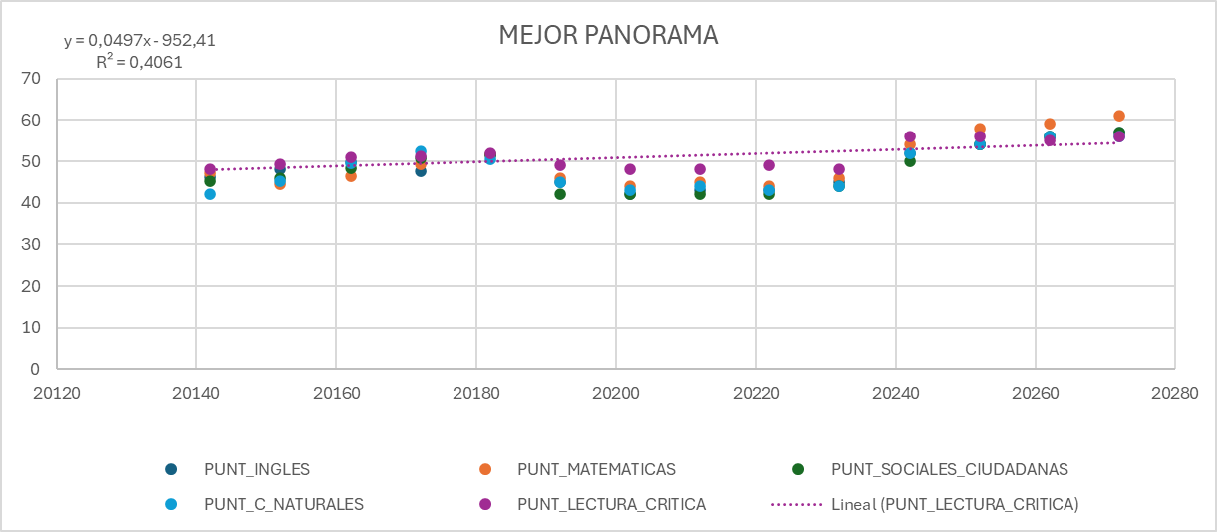
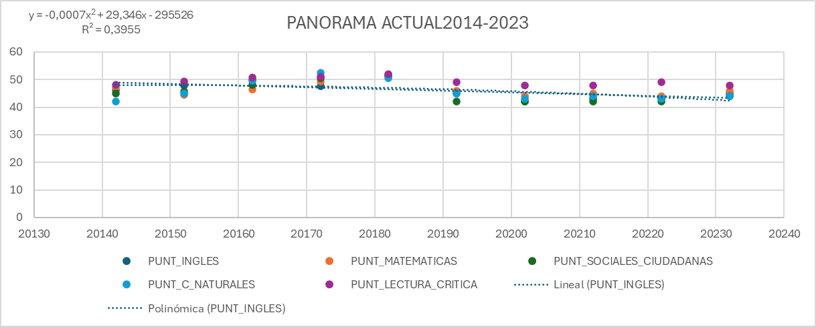

 | PERIODO | PUNT_INGLES | PUNT_MATEMATICAS | PUNT_SOCIALES_CIUDADANAS | PUNT_C_NATURALES | PUNT_LECTURA_CRITICA
 | 20142 | 46 | 47 | 45 | 42 | 48
 | 20152 | 48 | 44 | 46 | 45 | 49
 | 20162 | 50 | 46 | 48 | 50 | 51
 | 20172 | 48 | 49 | 51 | 52 | 51
 | 20182 | 52 | 52 | 51 | 50 | 52
 | 20192 | 45 | 46 | 42 | 45 | 49
 | 20202 | 42 | 44 | 42 | 43 | 48
 | 20212 | 43 | 45 | 42 | 44 | 48
 | 20222 | 43 | 44 | 42 | 43 | 49
 | 20232 | 45 | 46 | 44 | 44 | 48
 | 20242 | 52 | 54 | 50 | 52 | 56
 | 20252 | 54 | 58 | 54 | 54 | 56
 | 20262 | 56 | 59 | 56 | 56 | 55
 | 20272 | 57 | 61 | 57 | 56 | 56

